상품제안서
송월 2024 새해 청룡자수 3P 150g 타올세트 | 상품코드: S29662

 |  |  |  |  |  |  | 02-713-8555 | www.synergygift.co.kr
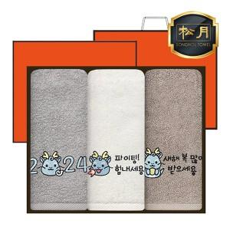

【상세/제작정보】

【인쇄/포장옵션】 | 자수 / 포장지포장

【공급단가】 | 수량 | 50~ | 100~ | 500~ | 1,000~ | 2,000~
*VAT별도 | 단가 | 15,340원 | 15,100원 | 14,750원 | 14,160원 | 13,570원

【상품 URL】 | https://www.synergygift.co.kr:443/src/goods_detail.php?gdno=29662

